2019年10月～
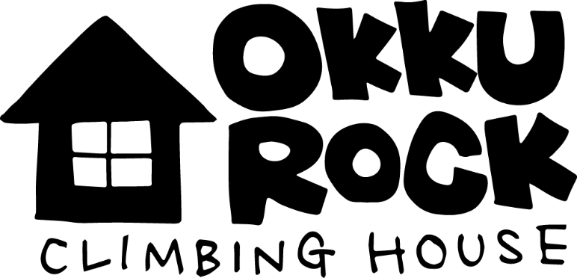

平日10：00～22：00 ／ 土日祭日10：00～20：00 ／ 不定休

未経験者限定！ボルダリングこみこみパック ￥2000！！
登録料+利用料（2時間）+レンタル込み！

施設登録料（初回のみ） |  | ¥1,000 |  |  | ※税抜き価格

ご利用料金 |  | 大人 |  | 学生

平日 | 1日 | ¥1,800 |  | ¥1,500
 | OPEN~12:00 | ¥1,000 |  | ¥1,000
 | 12:00~18:00 | ¥1,500 |  | ¥1,000
 | 18:00~CLOSE | ¥1,500 |  | ¥1,000

休日 | 1日 | ¥2,000 |  | ¥1,500
 | 18:00～CLOSE | ¥1,500 |  | ¥1,000

キッズエリア（小学生以下） |  | 1時間￥500 | 2時間\1,000

レンタル |  | シューズ | チョーク |  | 体操靴（持込可）
 |  | ¥300 | ¥100 |  | ¥100

期間パス |  | 大人 |  | 学生
1か月 |  | ¥12,000 |  | ¥8,000
3か月 |  | ¥31,000 |  | ¥20,000
6か月 |  | ¥58,000
1年 |  | ¥100,000

